Feuil1
Calcul de la profondeur du Moho
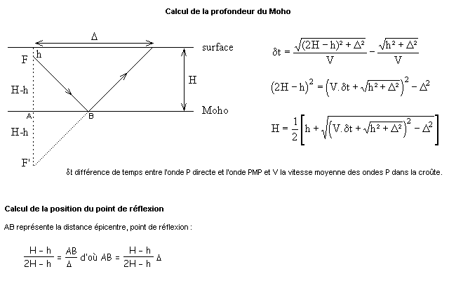
Entrer les données dans les cases prévues, le calcul est automatique

Profondeur du foyer en km | valeur à renseigner
Distance épicentrale en km | valeur à renseigner
Vitesse des ondes P en km.s-1 | valeur fixée pour les Alpes | 6.25
Retard des ondes PMP en secondes par rapport aux ondes P | valeur à renseigner

Profondeur du Moho en km | H = | 0.0 | km

Calcul de la position du point de réflexion des ondes sur le Moho

Il dépend de la profondeur du foyer, de la profondeur du Moho et de la distance épicentrale

Distance épicentre-point de réflexion |  |  | km

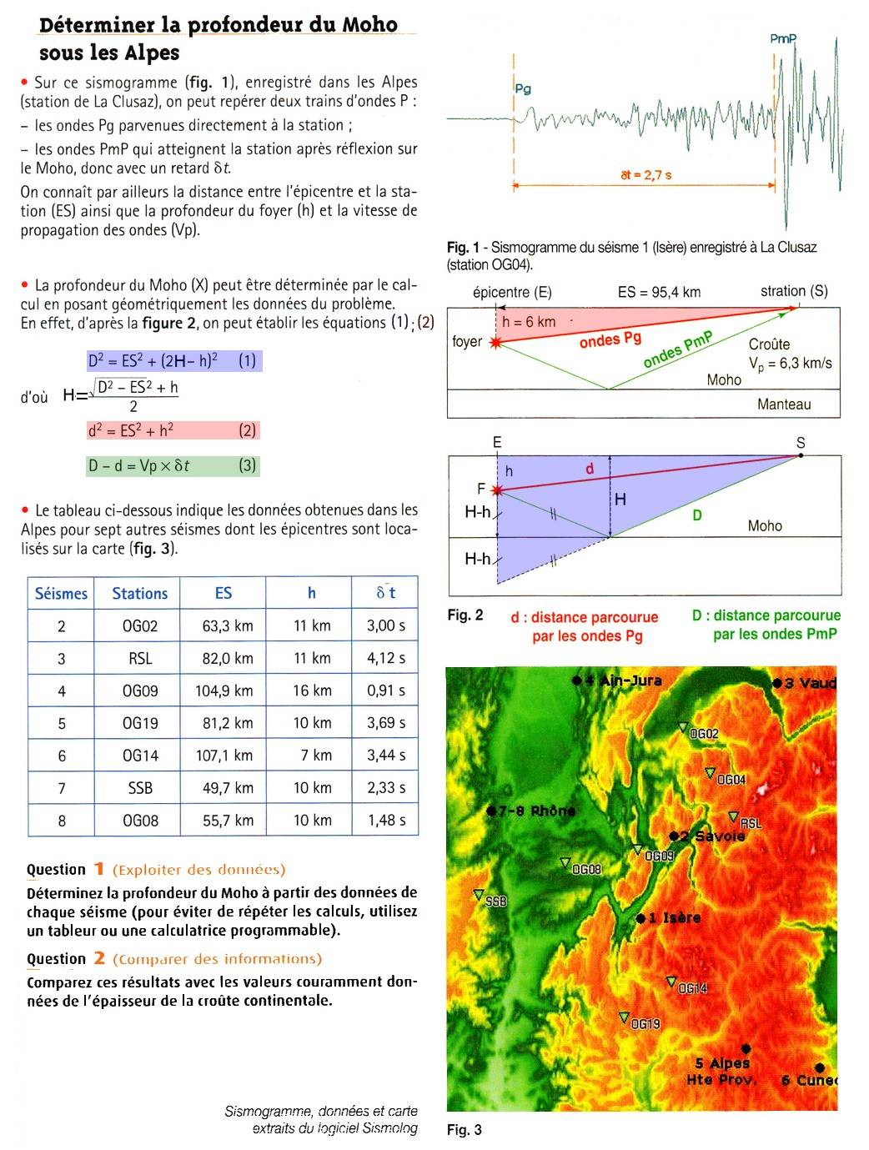

 |  |  |  | D'après Pythagore :
 |  |  |  |  | d² = h² + ES² = h² + Δ²
 |  |  |  |  | D² = (H+(H-h))² + ES² = (2H-h)² + Δ²

 |  |  |  | donc | 2H-h = Ö (D² - Δ²)
 |  |  |  |  | H = 1/2 (Ö (D² - Δ²) + h)

 |  |  |  | et | d = Ö(h² + Δ²)

 |  |  |  | or on sait que | d = Vp * (t1-t0)
 |  |  |  |  | D = Vp * (t2-t0)

 |  |  |  | donc | D-d = Vp * (t2-t0) - Vp * (t1-t0)
 |  |  |  |  | D-d = Vp * (t2-t1) = Vp * dt

 |  |  |  | donc | D = Vp * dt + d
 |  |  |  |  | D = Vp * dt + Ö(h² + Δ²)

 |  |  |  | donc | H = 1/2 (Ö ((Vp * dt + Ö(h² + Δ²))² - Δ²) + h)
 |  |  |  |  | H = 1/2 (Ö ((Vp * dt + Ö(h² + ES²))² - ES²) + h)

